დანართი N1 Annex N1
N | დასახელება / Name | აღწერა | Description | საერთო რაოდენობა წყვილი / Total quantity PAIR | GWP Tbilisi | GWP Rustavi | GST | SENG | ერთ ფასი ლარი დღგ-ს ჩთ / Unit Price Gel Inc. VAT | სულ ფასი ლარი დღგ-ს /Total Price Gel Inc. VAT | ბრენდი / მოდელი Brand / Model | მწარმოებელი ქვეყანა / Manufactory Country | მოწოდების ვადა / Delivery term | საგარანტიო პერიოდი / Guarantee | საორიენტაციო ფოტო / information photo
1 | სპეც ფეხსაცმელი / Protective shoes | EN ISO 20345 , დაცვის ხარისხი S3. დაბალყელიანი სპეცფეხსაცმელი. ზედაპირი - წყალმედეგი ნატურალური ტყავი, რკინის დამცავი ცხვირით და რკინის დამცავი საქუსარით. რკინით დაცული ფრაგმენტები - რბილი, გასქელებული. ენა - წყალგამძელ ტყავი; სარჩული - არამოქსოვილი, სუნთქვადი. ძირი - ორმაგი პოლიურეთანი გახვრეტის საწინააღმდეგო ფრაგმენტით (მაგ. მეტალის), მოცურების საწინააღმდეგო, ზეთის, ბენზინის და ქიმიური გამძლე, ანტისტატიკური. ქუსლი - ამორტიზებული. ფეხსაცმელი თასმებზე; | EN ISO 20345 , Degree of protection S3. special shoes. Surface - water-resistant natural leather, withprotective metal toe and sole Fragments protected by iron - soft, thickened. tongue - waterproof leather; Suit - non-woven, breathable. Sole - double polyurethane with perforation fragment (eg metallic), sliding gasoline, oil, chemical composition, antistatic. Heel - amortized. shoes on straps; | 1704 | 1466 | 182 | 50 | 6 |  | - |  |  |  |  | 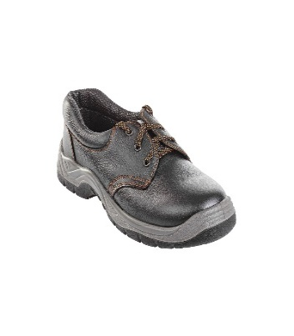
5 | შემდუღებლის დამცავი ფეხსაცმელი - Welding shoes | შემდუღებლის სპეცფეხსაცმელი - ცეცხლგამძლე, მაღალყელიანი, თასმების გარეშე, დათბილვის გარეშე. EN ISO 20345, დაცვის ხარისხი S3. ზედაპირი - წყალმედეგი ნატურალური ტყავი, რკინის დამცავი ცხვირით და რკინის დამცავი საქუსარით. რკინით დაცული ფრაგმენტები - რბილი, გასქელებული. ძირი - ორმაგი პოლიურეთანი გახვრეტის საწინააღმდეგო ფრაგმენტით (მაგ. მეტალის), მოცურების საწინააღმდეგო, ზეთის, ბენზინის, ქიმიური და მაღალი ტემპერატურაზე გამძლე, ანტისტატიკური. ქუსლი - ამორტიზებული. | Welder's special shoes - fireproof, high neck, without straps, without warming. EN ISO 20345 , Degree of protection S3. Surface - water-resistant natural leather, with iron protection nose and iron protection shoe. Fragments protected by iron - soft, thickened. Sole - double polyurethane with anti-puncture fragment (eg metallic), anti-slip, oil, gasoline ,chemical and heat resistant, antistatic. Heel - amortized. | 63 | 56 | 4 | 2 | 1 |  | - |  |  |  |  | 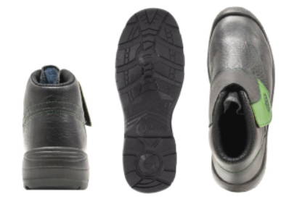
6 | სპეც. ფეხსაცმელი მამაკაცებისათვის / Protective shoes O2 for men | EN ISO 20347 სტანდარტის O2 დაცვის ხარისხის სპეციალური დაბალყელიანი ფეხსაცმელი. წყალგამძლეობა (WPA/WRU): ზედა მასალა უნდა იყოს მდგრადი წყლის შეღწევადობისა და შთანთქმის მიმართ მინიმუმ 60 წუთის განმავლობაში. ანტისტატიკური (A): ისინი შექმნილია სტატიკური ელექტროენერგიის დაგროვების გასაფანტად, რათა შემცირდეს ელექტროსტატიკური განმუხტვის რისკი. ენერგიის შთანთქმა (E): ქუსლის არე უნდა შთანთქავდეს ენერგიას (როგორც წესი, მინიმუმ 20 ჯოული) სიარულის დროს დაღლილობის შესამცირებლად. დახურული ქუსლი: ფეხსაცმელს უნდა ჰქონდეს სრულად დახურული საჯდომი არე. სრიალა წინააღმდეგობა: უნდა აკმაყოფილებდეს სრიალა წინააღმდეგობის ძირითად სტანდარტებს (ხშირად აღნიშნულია, როგორც SRA, SRB ან SRC/SR). | EN ISO 20347 standard Degree of O2 protection special low shoes. Water Resistance (WPA/WRU): The upper material must resist water penetration and absorption for at least 60 minutes. Antistatic (A): They are designed to dissipate static electricity buildup to reduce the risk of electrostatic discharge. Energy Absorption (E): The heel area must absorb energy (typically at least 20 Joules) to reduce fatigue during walking. Closed Heel: The shoe must have a fully enclosed seat region. Slip Resistance: Must meet basic slip resistance standards (often marked as SRA, SRB, or SRC/SR) | 124 | 117 | 7 |  |  |  | - |  |  |  |  | 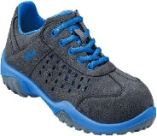
7 | სპეც. ფეხსაცმელი ქალებისათვის / Protective shoes O2 for women | EN ISO 20347 სტანდარტის O2 დაცვის ხარისხის სპეციალური დაბალყელიანი ფეხსაცმელი. წყალგამძლეობა (WPA/WRU): ზედა მასალა უნდა იყოს მდგრადი წყლის შეღწევადობისა და შთანთქმის მიმართ მინიმუმ 60 წუთის განმავლობაში. ანტისტატიკური (A): ისინი შექმნილია სტატიკური ელექტროენერგიის დაგროვების გასაფანტად, რათა შემცირდეს ელექტროსტატიკური განმუხტვის რისკი. ენერგიის შთანთქმა (E): ქუსლის არე უნდა შთანთქავდეს ენერგიას (როგორც წესი, მინიმუმ 20 ჯოული) სიარულის დროს დაღლილობის შესამცირებლად. დახურული ქუსლი: ფეხსაცმელს უნდა ჰქონდეს სრულად დახურული საჯდომი არე. სრიალა წინააღმდეგობა: უნდა აკმაყოფილებდეს სრიალა წინააღმდეგობის ძირითად სტანდარტებს (ხშირად აღნიშნულია, როგორც SRA, SRB ან SRC/SR). | EN ISO 20347 standard Degree of O2 protection low special shoes. Water Resistance (WPA/WRU): The upper material must resist water penetration and absorption for at least 60 minutes. Antistatic (A): They are designed to dissipate static electricity buildup to reduce the risk of electrostatic discharge. Energy Absorption (E): The heel area must absorb energy (typically at least 20 Joules) to reduce fatigue during walking. Closed Heel: The shoe must have a fully enclosed seat region. Slip Resistance: Must meet basic slip resistance standards (often marked as SRA, SRB, or SRC/SR) | 85 | 66 | 19 |  |  |  | -
 | სულ ფასი ლარი დღგ-ს და ტრანსპორტირების ჩათვლით / Total price Inc. VAT and Transportation |  |  |  |  |  |  |  |  | -

